MPC_Entwicklung
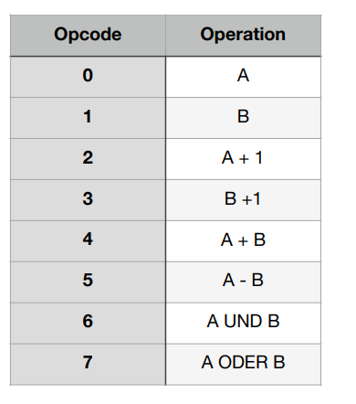
Name | ADDR | ADDR HEX | Beschreibung | EN_A | EN_B | EN_MBR | EN_PC | EN_OUT | EN_ZERO | SIZ | BMUX | ADDR_MUX | EN_RAM | ALU_OP | Next | Next Name | JMPC_MUX | Code | Code Hex | Takte
FETCH | 00000 | 00 | Lädt nächsten Befehl vom MBR | 0 | 0 | 1 | 0 | 0 | 0 | 0 | 00 | 0 | 0 | 000 | 11111 | - | 1 | 00001111110000010000 | 0FC10 | 1
NOP | 00001 | 01 | Inkrementiert PC und nimmt nächstes Mikroprogramm von PC | 0 | 0 | 0 | 1 | 0 | 0 | 0 | 10 | 0 | 0 | 011 | 00000 | FETCH | 0 | 00000000000110001010 | 0018A | 2
INA | 00010 | 02 | Lade Input in Register A | 1 | 0 | 0 | 0 | 0 | 1 | 0 | 11 | 0 | 0 | 001 | 00001 | NOP | 0 | 00100000100011000011 | 208C3 | 3
OUTA | 00011 | 03 | Lade Register A in Output | 0 | 0 | 0 | 0 | 1 | 1 | 0 | 00 | 0 | 0 | 000 | 00001 | NOP | 0 | 00100000100000000100 | 20804 | 3
JMP | 00100 | 04 | Inkrementiert PC | 0 | 0 | 0 | 1 | 0 | 0 | 0 | 10 | 0 | 0 | 011 | 00101 | JMP_2 | 0 | 00000010100110001010 | 0298A | 4
JMP_2 | 00101 | 05 | Speichere Daten von External Memory in MBR | 0 | 0 | 1 | 0 | 0 | 0 | 0 | 00 | 0 | 0 | 000 | 00110 | JMP_3 | 0 | 00000011000000010000 | 03010 | 3
JMP_3 | 00110 | 06 | Schreibe MBR in PC | 0 | 0 | 0 | 1 | 0 | 0 | 0 | 01 | 0 | 0 | 001 | 00000 | FETCH | 0 | 00000000000010001001 | 00089 | 2
SET | 00111 | 07 | Inkrementiert PC | 0 | 0 | 0 | 1 | 0 | 1 | 0 | 10 | 0 | 0 | 011 | 01000 | SET_2 | 0 | 00100100000110001010 | 2418A | 5
SET_2 | 01000 | 08 | Speichere Daten von PC in Register MBR | 0 | 0 | 1 | 0 | 0 | 1 | 0 | 00 | 0 | 0 | 000 | 01001 | SET_3 | 0 | 00100100100000010000 | 24810 | 4
SET_3 | 01001 | 09 | Schreibe Daten von MBR in A | 1 | 0 | 0 | 0 | 0 | 1 | 0 | 01 | 0 | 0 | 001 | 00001 | NOP | 0 | 00100000100011000001 | 208C1 | 3
INCA | 01010 | 0A | Inkrementiert A | 1 | 0 | 0 | 0 | 0 | 1 | 0 | 00 | 0 | 0 | 010 | 00001 | NOP | 0 | 00100000100101000000 | 20940 | 3
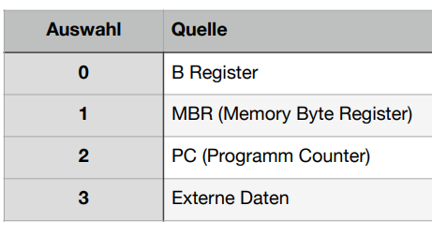
MBA | 01011 | 0B | Verschiebt Inhalt von A nach B | 0 | 1 | 0 | 0 | 0 | 1 | 0 | 00 | 0 | 0 | 000 | 00001 | NOP | 0 | 00100000100000100000 | 20820 | 3
ADD | 01100 | 0C | Addiert A und B und speichert Ergebnis in A | 1 | 0 | 0 | 0 | 0 | 1 | 0 | 00 | 0 | 0 | 100 | 00001 | NOP | 0 | 00100000101001000000 | 20A40 | 3
INB | 01101 | 0D | Lade Input in Register B | 0 | 1 | 0 | 0 | 0 | 1 | 0 | 11 | 0 | 0 | 001 | 00001 | NOP | 0 | 00100000100010100011 | 208A3 | 3
OUTB | 01110 | 0E | Lade Register B in Output | 0 | 0 | 0 | 0 | 1 | 1 | 0 | 00 | 0 | 0 | 001 | 00001 | NOP | 0 | 00100000100010000100 | 20884 | 3
INCB | 01111 | 0F | Inkrementiert B | 0 | 1 | 0 | 0 | 0 | 1 | 0 | 00 | 0 | 0 | 011 | 00001 | NOP | 0 | 00100000100110100000 | 209A0 | 3
MAB | 10000 | 10 | Verschiebt Inhalt von B nach A | 1 | 0 | 0 | 0 | 0 | 1 | 0 | 00 | 0 | 0 | 001 | 00001 | NOP | 0 | 00100000100011000000 | 208C0 | 3
OR | 10001 | 11 | Bitweise ODER zwischen A und B speichert in A | 1 | 0 | 0 | 0 | 0 | 1 | 0 | 00 | 0 | 0 | 111 | 00001 | NOP | 0 | 00100000101111000000 | 20BC0 | 3
AND | 10010 | 12 | Bitweise UND zwischen A und B speichert in A | 1 | 0 | 0 | 0 | 0 | 1 | 0 | 00 | 0 | 0 | 110 | 00001 | NOP | 0 | 00100000101101000000 | 20B40 | 3
SUB | 10011 | 13 | Subtrahiert A von B und speichert Ergebnis in A | 1 | 0 | 0 | 0 | 0 | 1 | 0 | 00 | 0 | 0 | 101 | 00001 | NOP | 0 | 00100000101011000000 | 20AC0 | 3
BNZ | 10100 | 14 | Inkrementiere PC | 0 | 0 | 0 | 1 | 0 | 0 | 0 | 10 | 0 | 0 | 011 | 10101 | BNZ_2 | 0 | 00001010100110001010 | 0A98A | 5
BNZ_2 | 10101 | 15 | Lade von RAM an der Stelle PC in MBR | 0 | 0 | 1 | 0 | 0 | 0 | 0 | 00 | 0 | 0 | 000 | 10110 | BNZ_3 | 0 | 00001011000000010000 | 0B010 | 4
BNZ_3 | 10110 | 16 | Inkrementiere PC | 0 | 0 | 0 | 1 | 0 | 0 | 0 | 10 | 0 | 0 | 011 | 10111 | BNZ_4 | 0 | 00001011100110001010 | 0B98A | 3
BNZ_4 | 10111 | 17 | Wenn Zero-Bit = 1 lade MBR in PC | 0 | 0 | 0 | 1 | 0 | 0 | 1 | 01 | 0 | 0 | 001 | 00000 | FETCH | 0 | 00010000000010001001 | 10089 | 2
SW | 11000 | 18 | Inkrementiere PC | 0 | 0 | 0 | 1 | 0 | 0 | 0 | 10 | 0 | 0 | 011 | 11001 | SW_2 | 0 | 00001100100110001010 | 0C98A | 5
SW_2 | 11001 | 19 | Lade von RAM an der Stelle PC in MBR | 0 | 0 | 1 | 0 | 0 | 0 | 0 | 00 | 0 | 0 | 000 | 11010 | SW_3 | 0 | 00001101000000010000 | 0D010 | 4
SW_3 | 11010 | 1A | Schreibe Output an Stelle MBR im RAM | 0 | 0 | 0 | 0 | 0 | 0 | 0 | 00 | 1 | 1 | 000 | 00001 | NOP | 0 | 11000000100000000000 | C0800 | 3
LW | 11011 | 1B | Inkrementiere PC, für Quelladdresse | 0 | 0 | 0 | 1 | 0 | 1 | 0 | 10 | 0 | 0 | 011 | 11100 | LW_2 | 0 | 00101110000110001010 | 2E18A | 6
LW_2 | 11100 | 1C | Lade von RAM an der Stelle PC in MBR (Somit auf Addressbus) | 0 | 0 | 1 | 0 | 0 | 1 | 0 | 00 | 0 | 0 | 000 | 11101 | LW_3 | 0 | 00101110100000010000 | 2E810 | 5
LW_3 | 11101 | 1D | Lese RAM auf MBR | 0 | 0 | 1 | 0 | 0 | 1 | 0 | 00 | 1 | 0 | 000 | 11110 | LW_4 | 0 | 10101111000000010000 | AF010 | 4
LW_4 | 11110 | 1E | Schreibe MBR in A | 1 | 0 | 0 | 0 | 0 | 1 | 0 | 01 | 0 | 0 | 001 | 00001 | NOP | 0 | 00100000100011000001 | 208C1 | 3
HALT | 11111 | 1F | Ende das Programm, indem es immer wieder auf HALT geht | 0 | 0 | 0 | 0 | 0 | 0 | 0 | 00 | 0 | 0 | 000 | 11111 | HALT | 0 | 00001111100000000000 | 0F800 | Unendlich

Rel. Sprung:
JMP_1 |  |  | Inkrementiert PC und speicher in A | 1 | 0 | 0 | 1 | 0 |  |  | 10 |  |  | 011 |  | JMP_2
JMP_2 |  |  | Speichere Daten von PC in Register MBR | 0 | 0 | 1 | 0 | 0 |  |  | 00 |  |  | 000 |  | JMP 3
JMP_3 |  |  | Addiert MBR und PC und speicher in PC | 0 | 0 | 0 | 1 | 0 |  |  | 01 |  |  | 100 |  | -

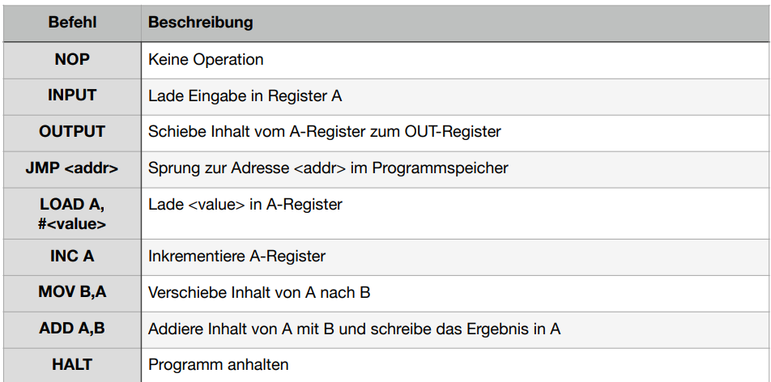

 |  |  | Speicherbreite: | 20

